GERAL
Equipe: Andréia Carvalho | Bruno Ramalho | Eduardo De Lapouble | Lariane Spalenza | Marcella Cristina | Rafael Soares
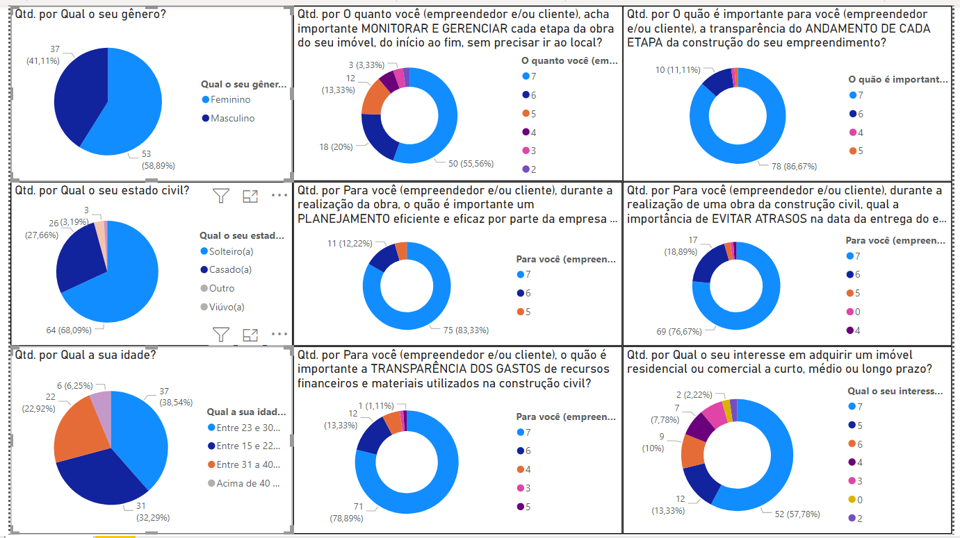
Em uma amostragem geral, foi percebido que os gêneros se mostram equilibrados, com uma pequena diferença mais expressiva no sexo feminino (58,89%). Em relação ao estado civil, obtivemos respostas mais conclusivas entre os solteiros (68,09%) e casados (27,66%), com uma predominância dos solteiros.
A faixa etária ficou bem equilibrada, tendo um maior percentual as idades entre 23 e 30 anos (38,54%), seguido pela faixa etária de 15 a 22 anos (32,29%) e de 31 a 40 anos (22,92%).
Observando as respostas, nessa amostragem, o intervalo entre 5 e 7 foi predominante em todas as perguntas, o que inicialmente nos mostra uma boa aceitação do projeto.

Percentual de respostas 5, 6 e 7 = 92%
Percentual de resposta 7 = 71,6%

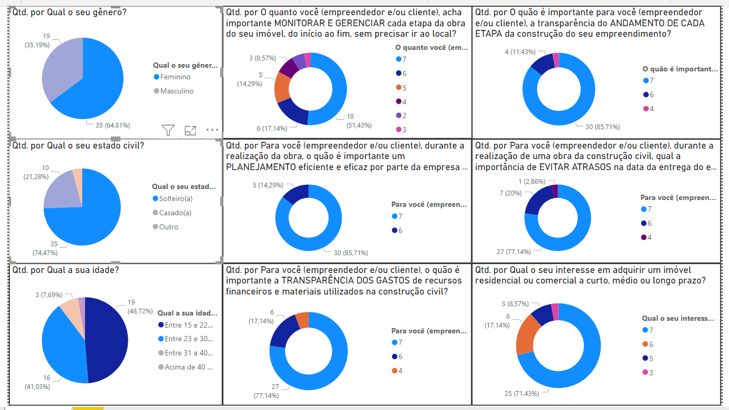
De acordo com a amostragem geral, filtrando pelo gênero feminino ( de maior porcentagem), solteiras, com idade entre 15 e 30 anos, observamos que a predominância do intervalo 5 a 7 se mantem, tendo uma predileção pelas respostas 6 e 7. E as respostas que compreende o intervalo de 2 a 4, não foram expressivas.
Pontanto, podemos concluir que a aceitação do projeto se manteve mesmo entre um gênero específico. O mesmo ocorre filtrando o gênero masculino, como mostra a amostragem abaixo.

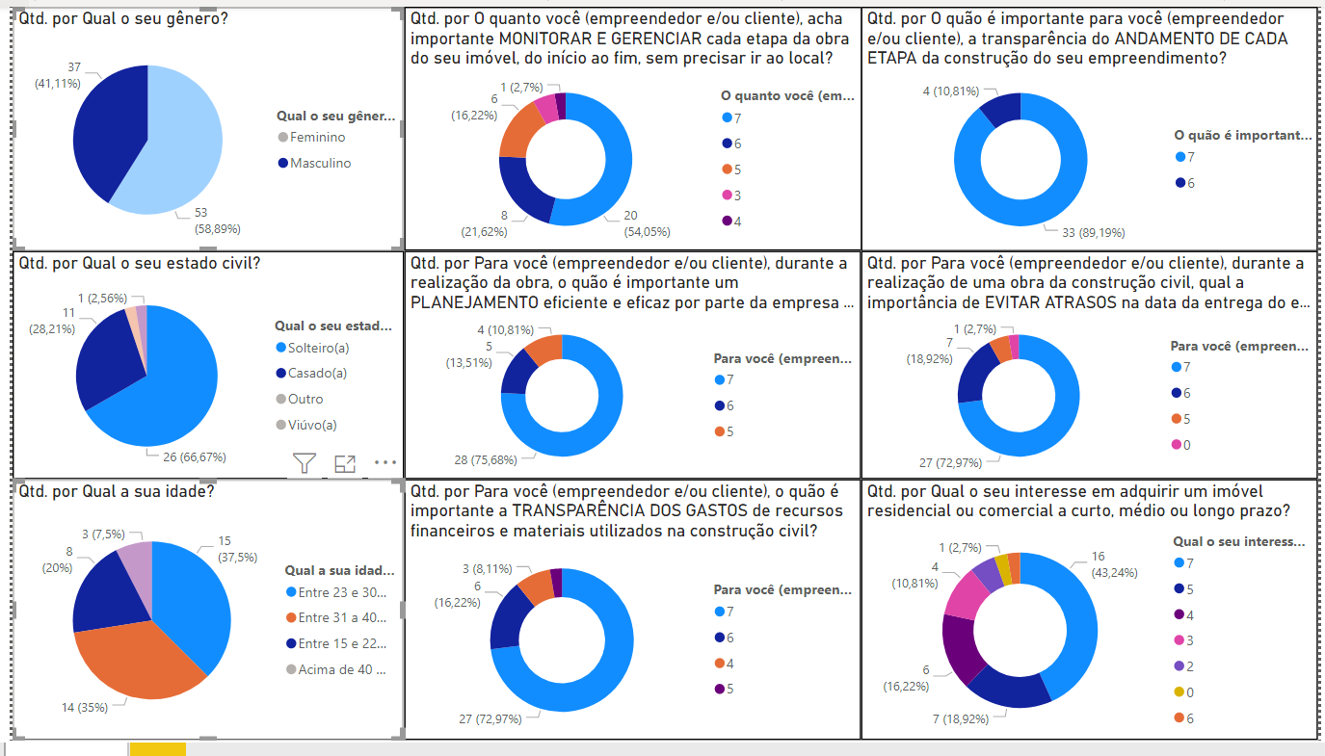

Na amostragem do gênero masculino, mesmo havendo uma maior variação entre as respostas, o intervalo entre 5 e 7 prevalece, tendo destaque também entre os solteiros e casados, com idade entre 15 e 40 anos, sendo mais expressivo acima de 23 anos.

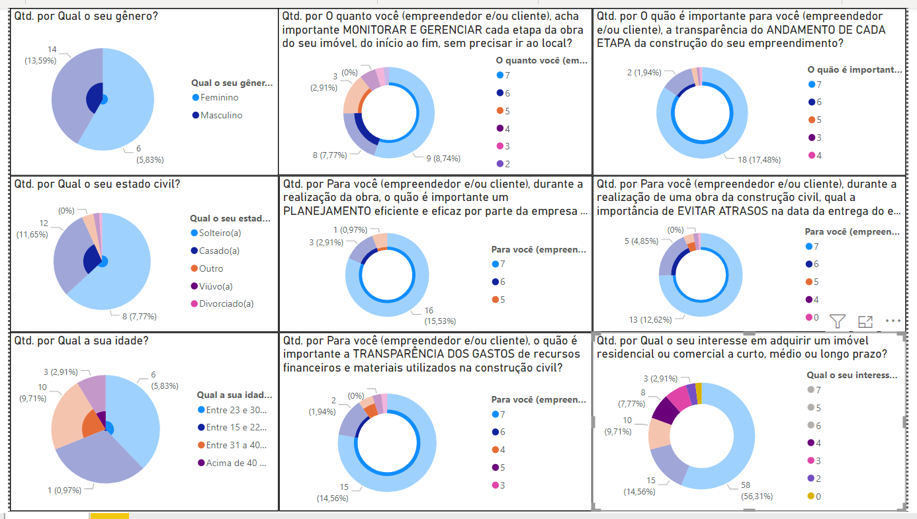

Amostragem das respostas que compreende o intervalo de 3 a 4, que representam as pessoas que possivelmente demostram alguma dúvida.
Mas ainda assim, é possível observar nessas pessoas uma grande probabilidade de aceitação do projeto.

Amostragem das respostas que compreende o intervalo de 0 a 2.
Foram as respostas menos expressivas da pesquisa, representando a minoria.

 | CONCLUSÃO
De acordo com as amostragens, acredita-se que o projeto será viável, uma vez que a dor observada pelo grupo é compartilhada entre as pessoas que participaram da pesquisa.

O a 2 - M
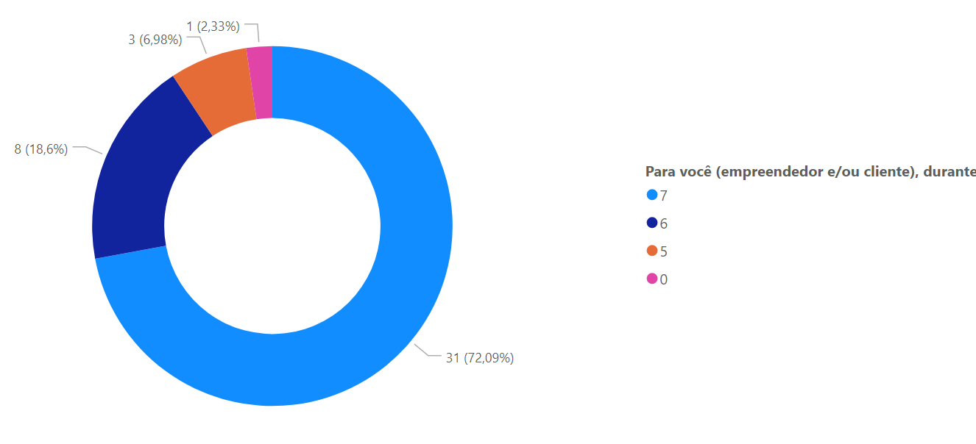
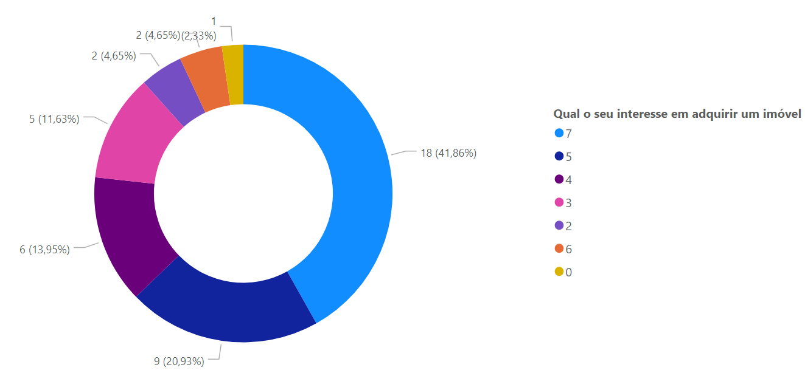
AMOSTRAGEM DO SEXO MASCULINO - RESPOSTA DE 0 A 2

0 a 2 - F
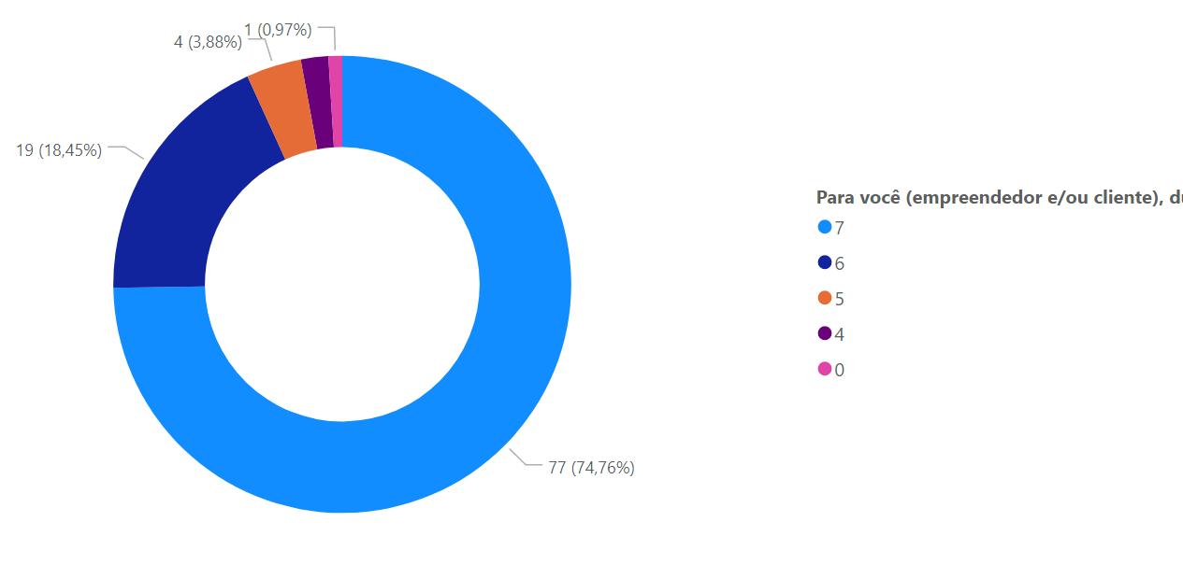
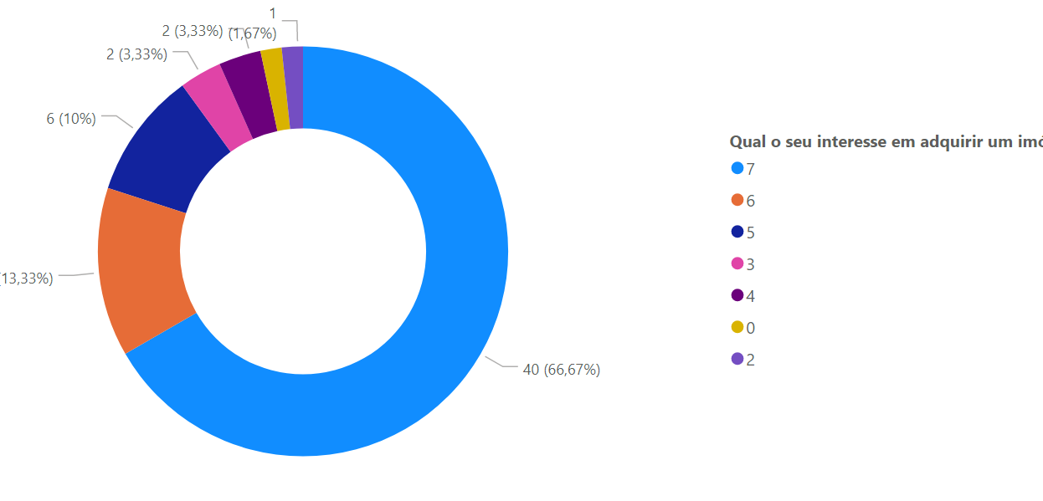
AMOSTRAGEM DO SEXO FEMININO - RESPOSTA DE 0 A 2

